Worksheet
 | Alklima B.V.
 | Van Hennaertweg 29
 | 2952 CA Alblasserdam
 | NEDERLAND
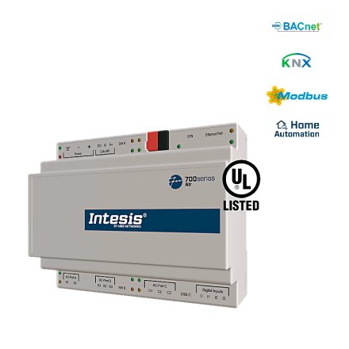
Code | ME-AC-UNI-100
Product | Universele Modbus KNX BACnet WMP interface t.b.v. 100 units

Technische gegevens
Naam |  | Waarde | Eenheid
Beschermingsgraad (IP) |  | IP20

Afmetingen & aansluitingen
Naam |  | Waarde | Eenheid
Afmetingen (HxBxD) |  | 100 × 115 × 130 | mm

Overige gegevens
Naam |  | Waarde | Eenheid
Spanningstype voedingsspanning |  | AC/DC
Aantal HW-interfaces serieel RS-485 |  | 1
Aantal HW-interfaces USB |  | 1
Ondersteunt protocol TCP/IP |  | Ja
Ondersteunt protocol voor KNX |  | Ja
Ondersteunt protocol voor overige bussystemen |  | Ja
Geschikt voor railmontage |  | Ja
Wand-/directmontage mogelijk |  | Ja
Ondersteunt protocol voor EtherNet/IP |  | Ja
Voedingsspanning bij AC 50Hz |  | 0.00 - 24.00 | V
Voedingsspanning bij AC 60Hz |  | 0.00 - 24.00 | V
Voedingsspanning bij DC |  | 12.00 - 36.00 | V
Gecertificeerd voor UL risico locatie klasse I |  | Ja

